Sheet1
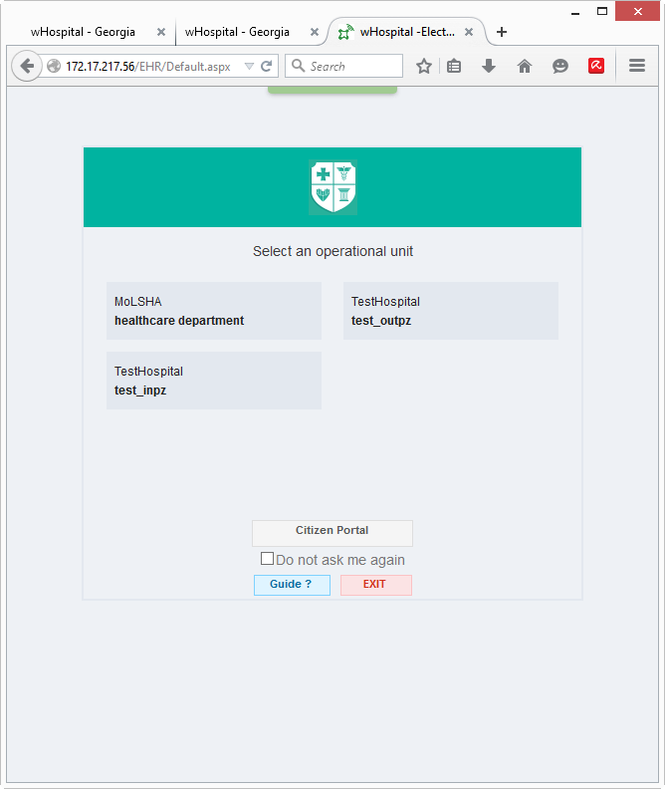
English | Georgian | Confirmed? | Questions / Notes
Select an operational unit | აირჩიეთ ორგანიზაციული ერთეული | No
Citizen Portal | მოქალაქის პორტალი | Yes
Do not ask me again | აღარ მკითხო | No
Guide? | დახმარება | No
Exit | გამოსვლა | Yes

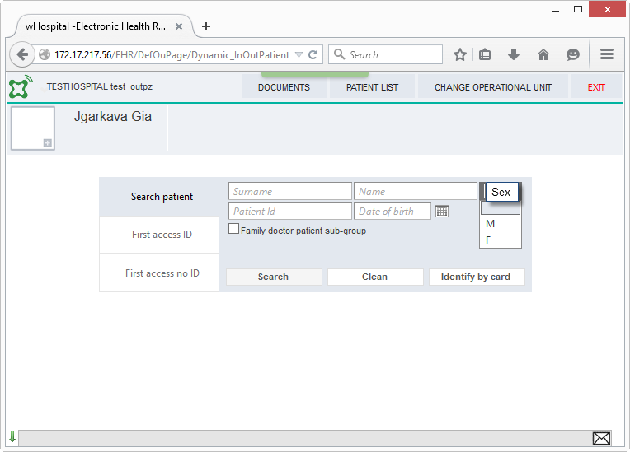
Patient search
Documents | დოკუმენტები | Yes
Patient list | პაციენტების სია | Yes
change operational unit | შეცცალე ორგანიზაციული ერთეული | No
exit | გამოსვლა | Yes
Search patient | პაციენტის ძიება | Yes
First access ID | პირველი ვიზიტი (პირადობა) | No
first access no ID | პირველი ვიზიტი (პირადობის გარეშე) | No
Surname | გვარი | Yes
Name | სახელი | Yes
Patient id | პირადი N | Yes
Date of birth | დაბადების თარიღი | Yes
Sex | სქესი | Yes
Sex | სქესი | Yes
Sex | სქესი | Yes
Family doctor patient sub-group | ოჯახის ექიმის პაციენტების ქვე-ჯგუფი | No | What does this mean?
Search | ძებნა | Yes
Clean | გასუფთავება | No
Identify by card | იდენტიფიცირება პირადობით | No

First Access no ID
Insert baby | ბავშვი | No
Insert foreign | უცხოელი | No
insert unknown | უცნობი | No

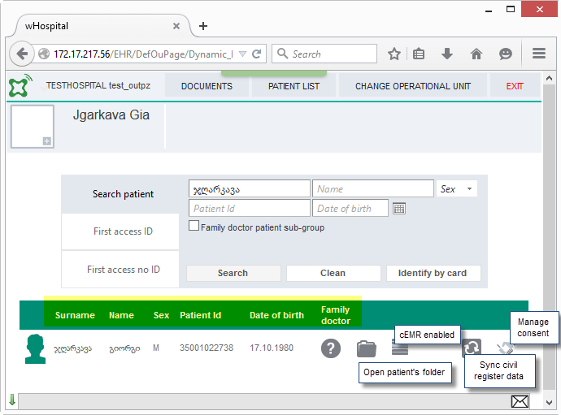
Search results
Surname | გვარი | Yes
Name | სახელი | Yes
Sex | სქესი | Yes
Patient id | პირადი N | Yes
Date of birth | დაბადების თარიღი | Yes
Family doctor | ოჯახის ექიმი | Yes

Text on mouseover
Open patient's folder | პაციენტის ისტორიის გახსნა | Yes
cEMR enabled | eEMR აქტიურია | Yes
Sync civil register data | საჯარო რეესტრთან სინქრონიზაცია | Yes
manage consent | თანხმობის მართვა | No

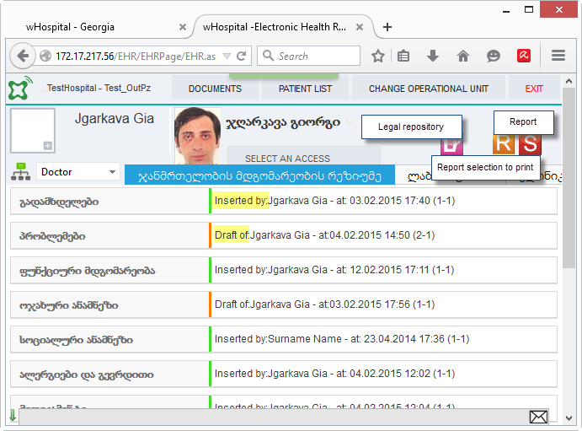
Inserted by: | დამატებულია: | No
Draft of: | დრაფტი: | No
Text on mouseover
Legal repository | სამართლებრივი საცავი | No | What is this?
Report | ანგარიში | Yes | What kind of report?
Report selection to print | მონიშნული ანგარიშ(ებ)ის ბეჭდვა | No | What does this mean - print the selected reports?
Post-it |  | No | What is this?

